Sheet1
序号 | 问题 | 答案
1 | agent 客服助手里面，判断用户意图是混合模式（LLM 分类 + 预定义意图路由），但产品经理仍然要管 "意图框架"，只是不再像以前那样逐条写死意图表 + 标注语料了。 | 也就是说，现在是我给大模型一个意图表，每个意图可以简单给 few-shot（几个示例），并写一个 prompt，在判断意图阶段调用一次文字模型，让大模型自己去判断要走到哪个意图 | 你是客服意图分类器，只能从以下意图中选一个输出： - 查订单：用户问订单状态、物流、下单记录 - 退货：用户想退商品 - 投诉：用户表达不满、要投诉 - 咨询产品：问产品功能、价格、使用方法 - 转人工：用户明确要求人工客服 - 其他：以上都不是 用户说："我买的东西怎么还没到" 输出：查订单
2 | 在意图识别阶段，产品经理要做的工作是？ | 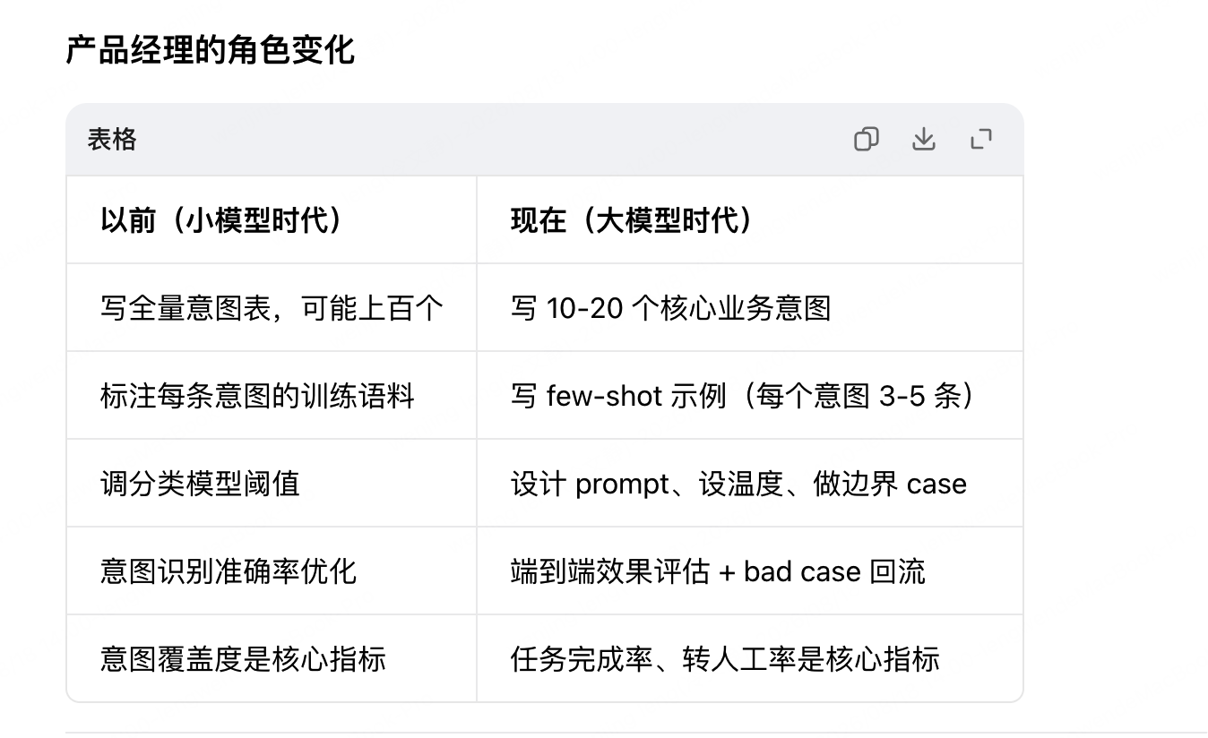 | 意图表没有消失，但从 "穷举语义分类" 变成了 "定义业务路由节点"；判断动作从 "训练好的分类器" 变成了 "大模型在 prompt 约束下做分类"。产品经理管骨架和边界，大模型管理解和执行
3 | 端到端效果评估 | 端到端效果评估：就是不看单个环节好不好，看最终用户的问题有没有被解决。任务完成率：用户问题一次解决的比例；转人工率：多少对话最后还是转给了真人；用户满意度：结束后打分；平均轮次。
4 | bad case 回流 | 就是把搞砸的对话收集起来，分析原因，然后改进。 流程： 1、捞出来：系统自动标记转人工的、用户差评的、多轮没解决的对话 2、看原因：是意图判断错了？还是回答错了？还是 prompt 写得不好？ 3、改：把这个 case 加到 few-shot 示例里，或者改 prompt，或者补一个新意图 4、再测：改完之后看同类问题是不是不会再犯了 | eg：用户说 "我要换货"，大模型判断成了 "退货"，给了退货地址 这个对话被标记为 bad case 你发现 "换货" 这个意图没定义，或者 few-shot 里没覆盖 你加上换货意图，补两个示例 下次用户再说换货，就不会走错
5 | 意图识别有两种做法： A：单独分类，适合后面接复杂流程的agent意图识别——用户输入 → 调一次LLM（意图分类prompt）→ 拿到意图标签 → 根据标签走对应流程 B：Function Calling，比如现在的coze和dify——用户输入 → 调一次LLM（把每个意图做成一个工具/函数）→ LLM自己决定调用哪个函数 | 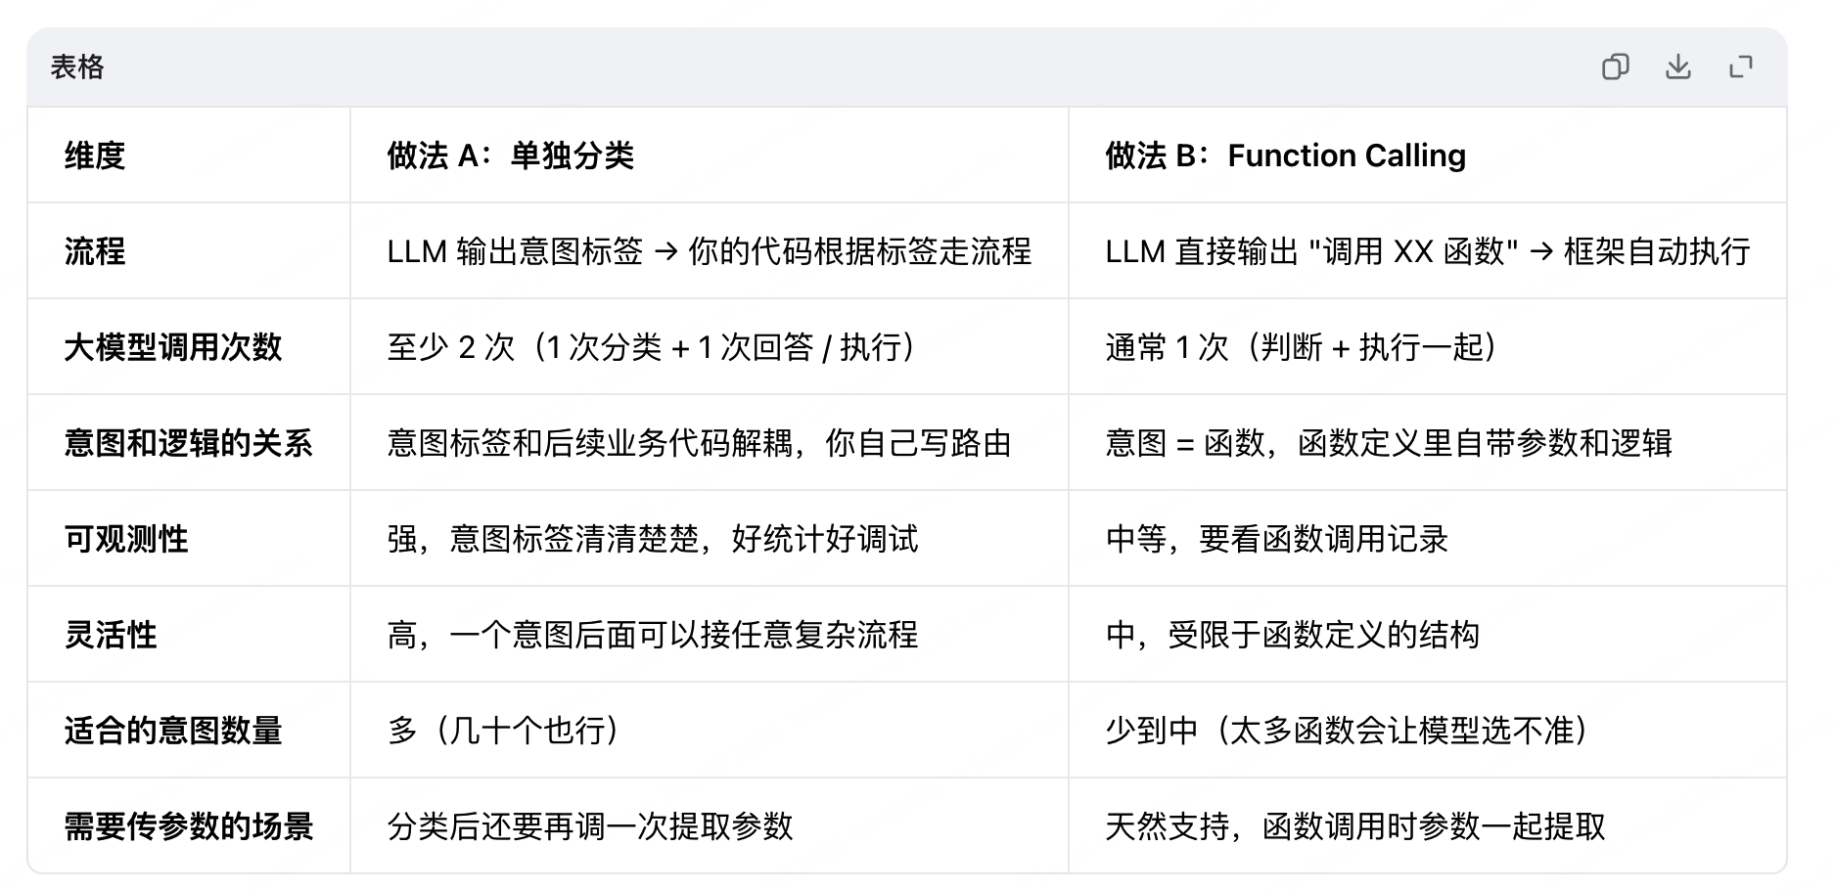 | 像电商客服agent这种，退货、换货、投诉、查订单混合，可以 A 为主，查订单这类简单查询可以用B。不过demo阶段，我们用A就可以了
6 | Human-in-the-loop（人在回路） | 为什么需要： AI 不是 100% 靠谱，涉及退款、投诉、敏感问题时，真人兜底更安全。 demo 阶段： 你可以做个简单的 "转人工" 按钮，用户点了就显示 "已转接人工客服"，就算模拟了 HITL
7 | Guardrails（护栏 / 安全防护） | demo 阶段： 可以在 prompt 里写清楚规则（"禁止提及竞品"" 禁止承诺赔偿 "），再简单加几个关键词过滤，就算有 Guardrails 了
8 | Evals（评估 / 评测） | 准备 100 条常见用户问题，每条标注正确意图和标准答案，每次改完 prompt 或换了模型，就跑一遍这 100 条，看准确率、任务完成率等。demo阶段可以准备20-30条
9
10
11

